plc
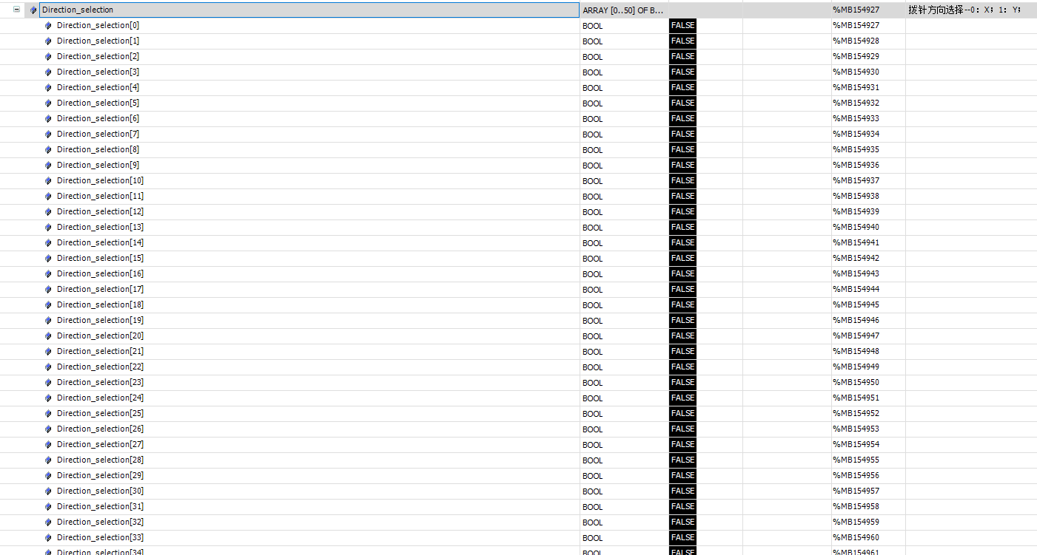
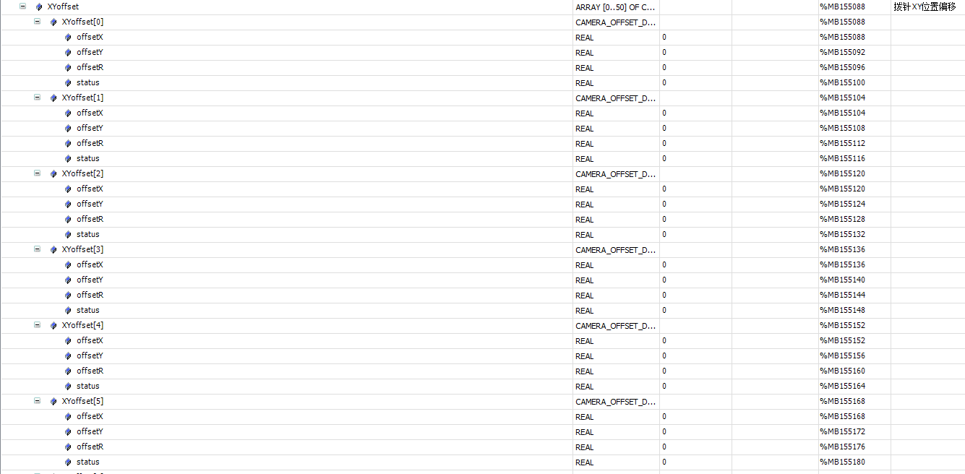
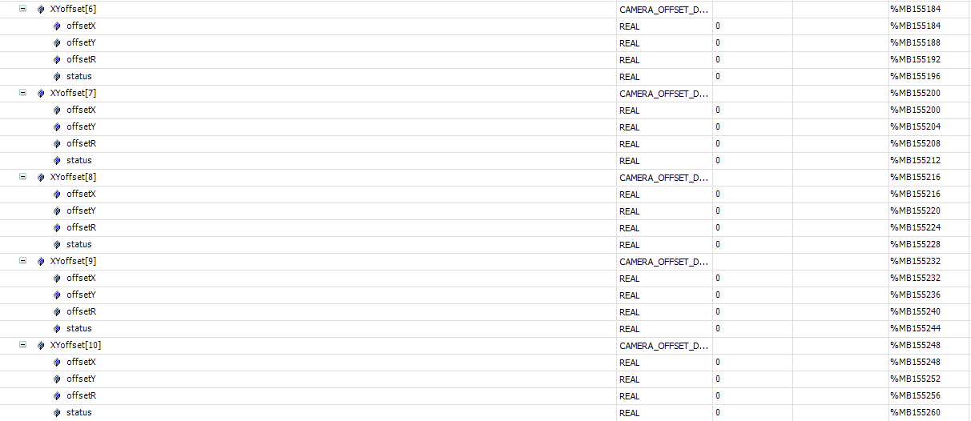
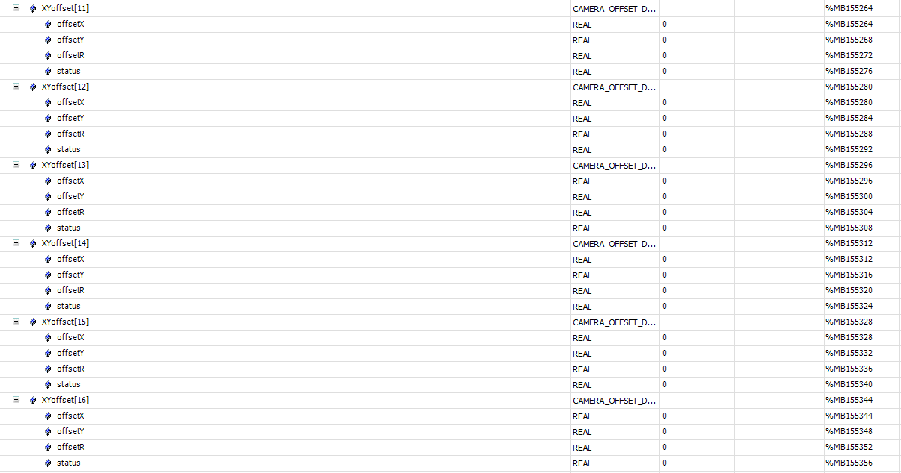
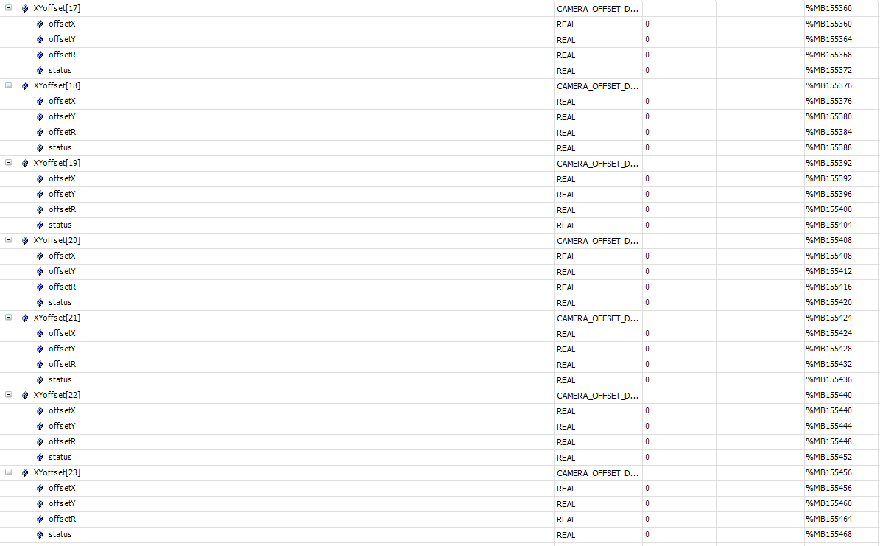
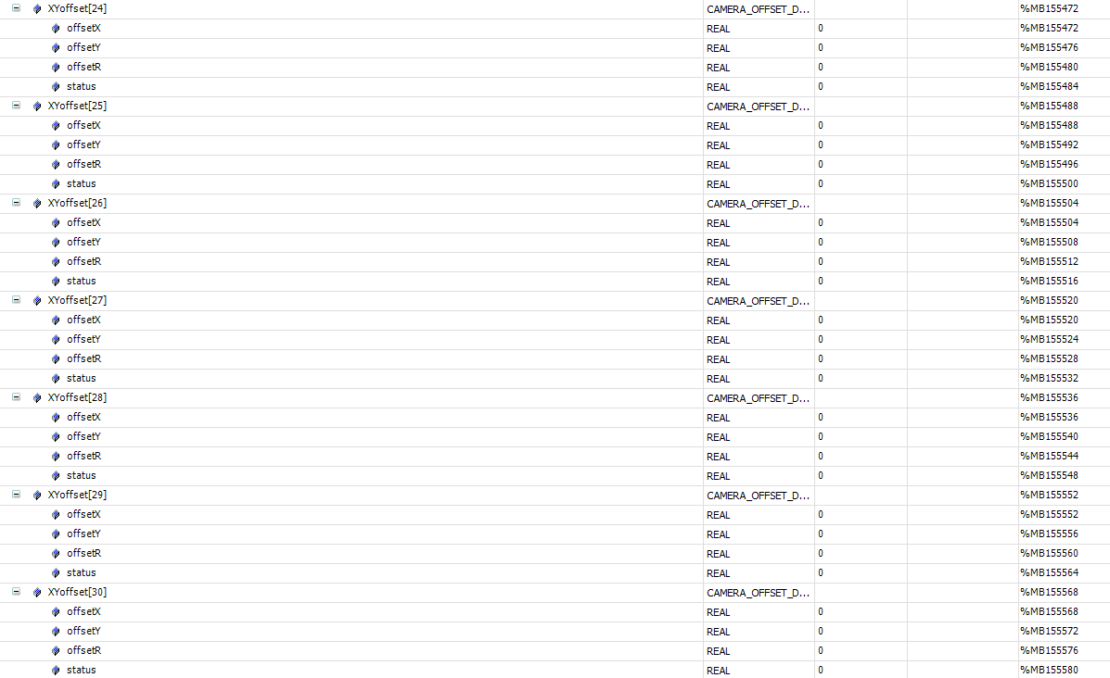
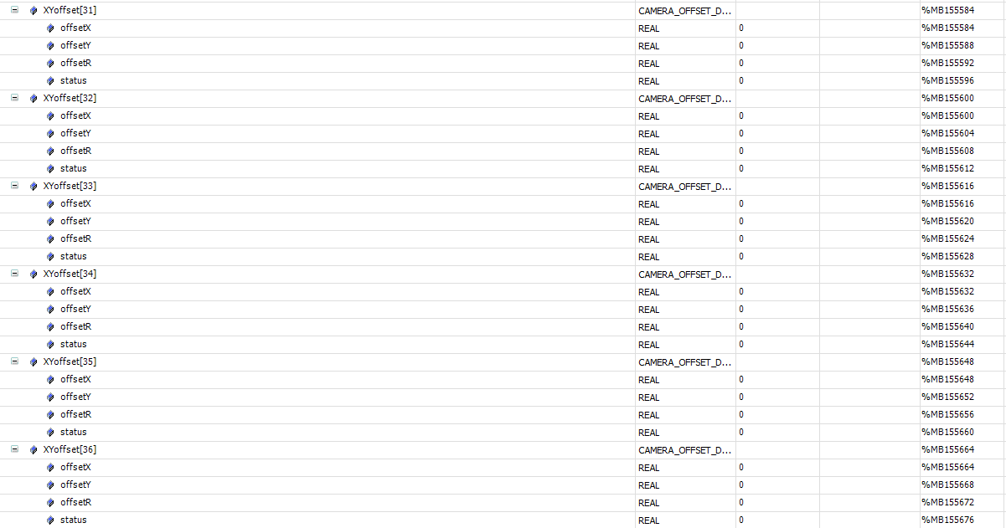
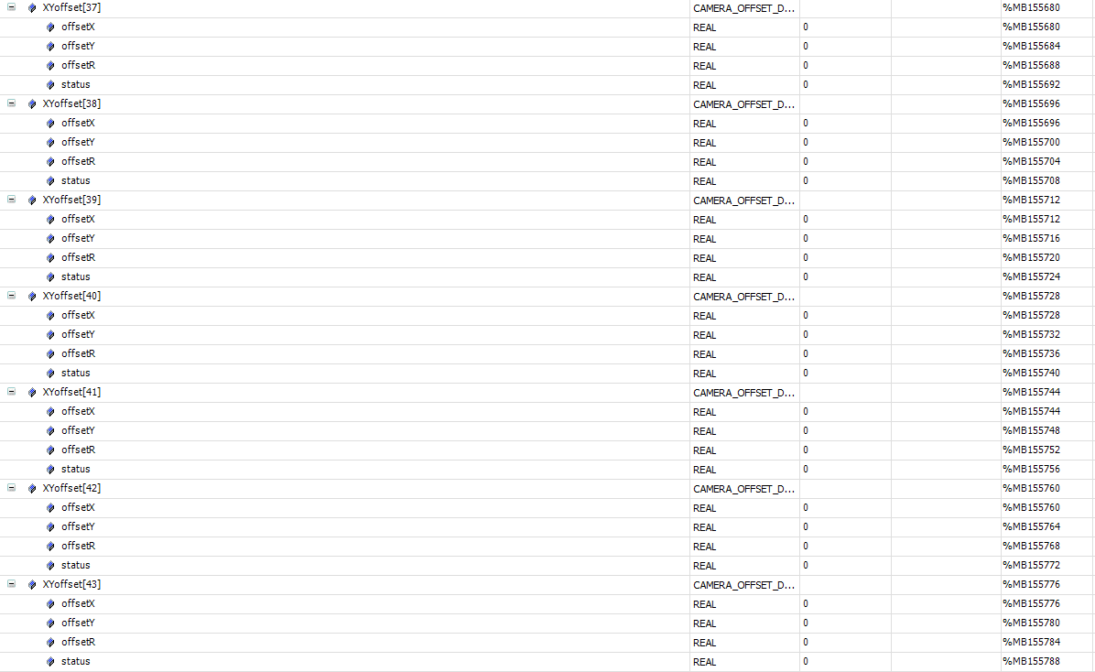
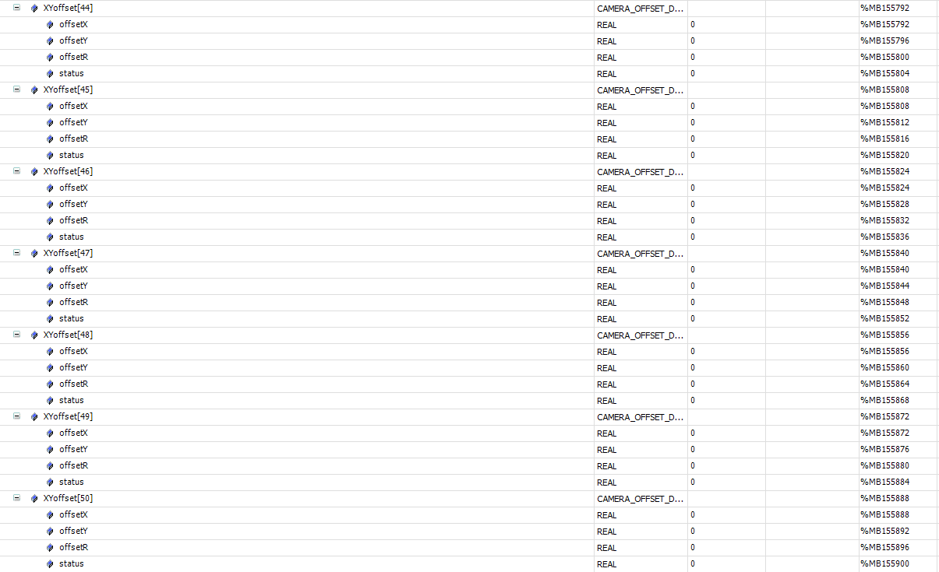
标签 | 描述 | 所属 | mes操作方式 | 类型
心跳
Application.gvl_OPMODE01_MES.mes2plc.geneal.heartBeat | MES 心跳 2s 更新一次 | mes | write | bool
报警
Application.gvl_OPMODE01_MES.plc2mes.geneal.alarmCode | 报警code | plc | read | string
控制状态
Application.gvl_OPMODE01_RECIPE.RecipeCtrl.Active.Mode | 控制状态,本地模式 or MES控制模式 | plc | read | int
运行状态
Application.gvl_OPMODE01_MES.plc2mes.geneal.deviceState | 当前运行状态 | plc | read | int
配方切换
Application.gvl_OPMODE01_MES.mes2plc.changeOver.cmd | 切换配方命令 | mes | write | bool
Application.gvl_OPMODE01_MES.mes2plc.changeOver.cmdID | 1.询问PLC是否可以切换配方。2切换配方。 | mes | write | int
Application.gvl_OPMODE01_MES.mes2plc.changeOver.recipeName | 配方名称 | mes | write | string
Application.gvl_OPMODE01_MES.mes2plc.changeOver.recipeID | 配方号 | mes | write | int
Application.gvl_OPMODE01_MES.plc2mes.changeOver.done | 切换配方命令响应 | plc | read | bool
Application.gvl_OPMODE01_MES.plc2mes.changeOver.cmdID | 0：不允许，1：允许切配方；2：切配方完成 | plc | read | int
Application.gvl_OPMODE01_MES.plc2mes.changeOver.recipeName | 配方名称 | plc | read | string
Application.gvl_OPMODE01_MES.plc2mes.changeOver.recipeID | 配方号 | plc | read | int
配方上传
Application.gvl_OPMODE01_MES.plc2mes.changeOver.recipe_UpLoad_Request | 配方上传请求 | plc | read | bool
Application.gvl_OPMODE01_MES.plc2mes.changeOver.recipeID | 配方号 | plc | read | int
Application.gvl_OPMODE01_MES.plc2mes.changeOver.recipeName | 配方名称 | plc | read | string
Application.gvl_OPMODE01_MES.mes2plc.changeOver.recipe_UpLoad_Response | 配方上传响应 | mes | write | bool
进站
Application.gvl_OPMODE01_MES.plc2mes.geneal.request_InterLock[1] | 请求信号 | plc | read | bool
Application.gvl_OPMODE01_MES.plc2mes.Interlock.st_1_code | 托盘码 | plc | read | string
 | 产品1sn | plc | read | string
 | 产品2sn | plc | read | string
Application.gvl_OPMODE01_MES.mes2plc.Interlock.st_1_pallet_mapping[1].code | MES回复的产品1 | mes | write | string
Application.gvl_OPMODE01_MES.mes2plc.Interlock.st_1_pallet_mapping[2].code | MES回复的产品2 | mes | write | string
Application.gvl_OPMODE01_MES.mes2plc.Interlock.st_1_pallet_mapping[1].status | MES回复的产品1状态 | mes | write | int
Application.gvl_OPMODE01_MES.mes2plc.Interlock.st_1_pallet_mapping[2].status | MES回复的产品2状态 | mes | write | int
Application.gvl_OPMODE01_MES.mes2plc.geneal.response_InterLock[1] | 通知plc拿mes反馈信息 | mes | write | bool
OK产品出站
Application.gvl_OPMODE01_MES.plc2mes.geneal.request_partDone[1] | 出站信号请求 | plc | read | bool
Application.gvl_OPMODE01_MES.plc2mes.partDone.st_1_code[1] | 托盘码 | plc | read | string
Application.gvl_OPMODE01_MES.plc2mes.partDone.st_1_code[2] | 产品码 | plc | read | string
Application.gvl_OPMODE01_MES.plc2mes.partDone.st_1_position[1] | 产品穴位 | plc | read | int
Application.gvl_OPMODE01_MES.plc2mes.partDone.st_1_status | 产品状态 | plc | read | int
Application.gvl_OPMODE01_MES.plc2mes.partDone.st_1_mapping[1] | pin1状态 | plc | read | int
Application.gvl_OPMODE01_MES.plc2mes.partDone.st_1_mapping[2] | pin2状态 | plc | read | int
Application.gvl_OPMODE01_MES.plc2mes.partDone.st_1_mapping[3] | pin3状态 | plc | read | int
Application.gvl_OPMODE01_MES.plc2mes.partDone.st_1_mapping[4] | pin4状态 | plc | read | int
Application.gvl_OPMODE01_MES.plc2mes.partDone.st_1_mapping[5] | pin5状态 | plc | read | int
Application.gvl_OPMODE01_MES.plc2mes.partDone.st_1_mapping[6] | pin6状态 | plc | read | int
Application.gvl_OPMODE01_MES.plc2mes.partDone.st_1_mapping[7] | pin7状态 | plc | read | int
Application.gvl_OPMODE01_MES.plc2mes.partDone.st_1_mapping[8] | pin8状态 | plc | read | int
Application.gvl_OPMODE01_MES.plc2mes.partDone.st_1_mapping[9] | pin9状态 | plc | read | int
Application.gvl_OPMODE01_MES.plc2mes.partDone.st_1_mapping[10] | pin10状态 | plc | read | int
Application.gvl_OPMODE01_MES.plc2mes.partDone.st_1_mapping[11] | pin11状态 | plc | read | int
Application.gvl_OPMODE01_MES.plc2mes.partDone.st_1_mapping[12] | pin12状态 | plc | read | int
Application.gvl_OPMODE01_MES.plc2mes.partDone.st_1_mapping[13] | pin13状态 | plc | read | int
Application.gvl_OPMODE01_MES.plc2mes.partDone.st_1_mapping[14] | pin14状态 | plc | read | int
Application.gvl_OPMODE01_MES.plc2mes.partDone.st_1_mapping[15] | pin15状态 | plc | read | int
Application.gvl_OPMODE01_MES.plc2mes.partDone.st_1_mapping[16] | pin16状态 | plc | read | int
Application.gvl_OPMODE01_MES.plc2mes.partDone.st_1_mapping[17] | pin17状态 | plc | read | int
Application.gvl_OPMODE01_MES.plc2mes.partDone.st_1_mapping[18] | pin18状态 | plc | read | int
Application.gvl_OPMODE01_MES.plc2mes.partDone.st_1_mapping[19] | pin19状态 | plc | read | int
Application.gvl_OPMODE01_MES.plc2mes.partDone.st_1_mapping[20] | pin20状态 | plc | read | int
Application.gvl_OPMODE01_MES.plc2mes.partDone.st_1_mapping[21] | pin21状态 | plc | read | int
Application.gvl_OPMODE01_MES.plc2mes.partDone.st_1_mapping[22] | pin22状态 | plc | read | int
Application.gvl_OPMODE01_MES.plc2mes.partDone.st_1_mapping[23] | pin23状态 | plc | read | int
Application.gvl_OPMODE01_MES.plc2mes.partDone.st_1_mapping[24] | pin24状态 | plc | read | int
Application.gvl_OPMODE01_MES.mes2plc.geneal.response_partDone[1] | MES响应反馈 | mes | write | bool
NG产品出站
Application.gvl_OPMODE01_MES.plc2mes.geneal.request_partDone[2] | 出站信号请求 | plc | read | bool
Application.gvl_OPMODE01_MES.plc2mes.partDone.st_2_code[1] | 产品码 | plc | read | string
Application.gvl_OPMODE01_MES.plc2mes.partDone.st_2_status | 产品状态 2拨针前NG，3拨针力NG，4拨针后NG | plc | read | int
Application.gvl_OPMODE01_MES.plc2mes.partDone.st_2_mapping[1] | pin1状态 | plc | read | int
Application.gvl_OPMODE01_MES.plc2mes.partDone.st_2_mapping[2] | pin2状态 | plc | read | int
Application.gvl_OPMODE01_MES.plc2mes.partDone.st_2_mapping[3] | pin3状态 | plc | read | int
Application.gvl_OPMODE01_MES.plc2mes.partDone.st_2_mapping[4] | pin4状态 | plc | read | int
Application.gvl_OPMODE01_MES.plc2mes.partDone.st_2_mapping[5] | pin5状态 | plc | read | int
Application.gvl_OPMODE01_MES.plc2mes.partDone.st_2_mapping[6] | pin6状态 | plc | read | int
Application.gvl_OPMODE01_MES.plc2mes.partDone.st_2_mapping[7] | pin7状态 | plc | read | int
Application.gvl_OPMODE01_MES.plc2mes.partDone.st_2_mapping[8] | pin8状态 | plc | read | int
Application.gvl_OPMODE01_MES.plc2mes.partDone.st_2_mapping[9] | pin9状态 | plc | read | int
Application.gvl_OPMODE01_MES.plc2mes.partDone.st_2_mapping[10] | pin10状态 | plc | read | int
Application.gvl_OPMODE01_MES.plc2mes.partDone.st_2_mapping[11] | pin11状态 | plc | read | int
Application.gvl_OPMODE01_MES.plc2mes.partDone.st_2_mapping[12] | pin12状态 | plc | read | int
Application.gvl_OPMODE01_MES.plc2mes.partDone.st_2_mapping[13] | pin13状态 | plc | read | int
Application.gvl_OPMODE01_MES.plc2mes.partDone.st_2_mapping[14] | pin14状态 | plc | read | int
Application.gvl_OPMODE01_MES.plc2mes.partDone.st_2_mapping[15] | pin15状态 | plc | read | int
Application.gvl_OPMODE01_MES.plc2mes.partDone.st_2_mapping[16] | pin16状态 | plc | read | int
Application.gvl_OPMODE01_MES.plc2mes.partDone.st_2_mapping[17] | pin17状态 | plc | read | int
Application.gvl_OPMODE01_MES.plc2mes.partDone.st_2_mapping[18] | pin18状态 | plc | read | int
Application.gvl_OPMODE01_MES.plc2mes.partDone.st_2_mapping[19] | pin19状态 | plc | read | int | 0
Application.gvl_OPMODE01_MES.plc2mes.partDone.st_2_mapping[20] | pin20状态 | plc | read | int
Application.gvl_OPMODE01_MES.plc2mes.partDone.st_2_mapping[21] | pin21状态 | plc | read | int
Application.gvl_OPMODE01_MES.plc2mes.partDone.st_2_mapping[22] | pin22状态 | plc | read | int
Application.gvl_OPMODE01_MES.plc2mes.partDone.st_2_mapping[23] | pin23状态 | plc | read | int
Application.gvl_OPMODE01_MES.plc2mes.partDone.st_2_mapping[24] | pin24状态 | plc | read | int
Application.gvl_OPMODE01_MES.mes2plc.geneal.response_partDone[2] | MES响应反馈 | mes | write | bool
设备停止
Application.gvl_OPMODE01_MES.mes2plc.Interlock.st_1_status | 设备停止，1：run，2：stop | mes | write | int

Application.gvl_OPMODE01_RECIPE.ActiveParameters.Direction_selection.Direction_selection[0..50] | 拨针方向选择--0：X；1：Y； | plc | read | ARRAY[0..50] OF bool
Application.gvl_OPMODE01_RECIPE.ActiveParameters.Number_products | 产品托盘穴位数 | plc | read | int
Application.gvl_OPMODE01_RECIPE.ActiveParameters.X_Changeovers1_spacing | X方向压头1换型间距 | plc | read | real
Application.gvl_OPMODE01_RECIPE.ActiveParameters.Y_Changeovers1_spacing | Y方向压头1换型间距 | plc | read | real
Application.gvl_OPMODE01_RECIPE.ActiveParameters.X_Changeovers2_spacing | X方向压头2换型间距 | plc | read | real
Application.gvl_OPMODE01_RECIPE.ActiveParameters.Y_Changeovers2_spacing | Y方向压头2换型间距 | plc | read | real
Application.gvl_OPMODE01_RECIPE.ActiveParameters.X_Direction_distance_3D | X方向距离_3D | plc | read | real
Application.gvl_OPMODE01_RECIPE.ActiveParameters.Y_Direction_distance_3D | Y方向距离_3D | plc | read | real
Application.gvl_OPMODE01_RECIPE.ActiveParameters.channel_3D | 扫描通道数_3D | plc | read | real
Application.gvl_OPMODE01_RECIPE.ActiveParameters.X_Direction_distance_Tray | X放向间距_载具 | plc | read | real
Application.gvl_OPMODE01_RECIPE.ActiveParameters.Y_Direction_distance_Tray | Y放向间距_载具 | plc | read | real
Application.gvl_OPMODE01_RECIPE.ActiveParameters.X_Direction_distance_NG | X放向间距_NG穴位 | plc | read | real
Application.gvl_OPMODE01_RECIPE.ActiveParameters.Y_Direction_distance_NG | Y放向间距_NG穴位 | plc | read | real
Application.gvl_OPMODE01_RECIPE.ActiveParameters.PIN_Quantity | 拨针次数设置 | plc | read | int
Application.gvl_OPMODE01_RECIPE.ActiveParameters.Detect_displacement | 拨针位移限制 | plc | read | lreal
Application.gvl_OPMODE01_RECIPE.ActiveParameters.X_Fixed_displacement | 拨针X方向固定位移 | plc | read | lreal
Application.gvl_OPMODE01_RECIPE.ActiveParameters.X_Displacement | 拨针X方向返回位移 | plc | read | lreal
Application.gvl_OPMODE01_RECIPE.ActiveParameters.X_Fixed | 拨针X方向离针位移 | plc | read | lreal
Application.gvl_OPMODE01_RECIPE.ActiveParameters.Y_Fixed_displacement | 拨针Y方向固定位移 | plc | read | lreal
Application.gvl_OPMODE01_RECIPE.ActiveParameters.Y_Displacement | 拨针Y方向返回位移 | plc | read | lreal
Application.gvl_OPMODE01_RECIPE.ActiveParameters.Y_Fixed | 拨针Y方向离针位移 | plc | read | lreal
Application.gvl_OPMODE01_RECIPE.ActiveParameters.Z_Distance | Z轴下降距离 | plc | read | real
Application.gvl_OPMODE01_RECIPE.ActiveParameters.XYoffset | 拨针XY位置偏移 | plc | read | ARRAY [0..50] OF CAMERA_OFFSET_DUT
Application.gvl_OPMODE01_RECIPE.ActiveParameters.Speed_Pin | 拨针速度 | plc | read | SPEED_DUT

